상품제안서
국내생산 소유 프리미엄 치약칫솔세트 | 상품코드: S46579

 |  |  |  |  |  |  | 02-713-8555 | www.synergygift.co.kr
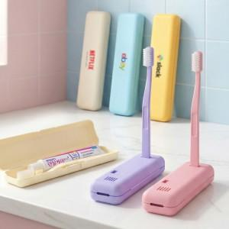

【상세/제작정보】 | 뒤집으면 칫솔 거치대가 되는 프리미엄 치약칫솔 세트

【인쇄/포장옵션】 | 레이저, UV풀컬러, DTF필름전사 / 포장지포장

【공급단가】 | 수량 | 50~ | 100~ | 300~ | 1,000~ | 5,000~
*VAT별도 | 단가 | 3,060원 | 2,990원 | 2,740원 | 2,670원 | 2,630원

【상품 URL】 | https://www.synergygift.co.kr:443/src/goods_detail.php?gdno=46579

